Estadísticas
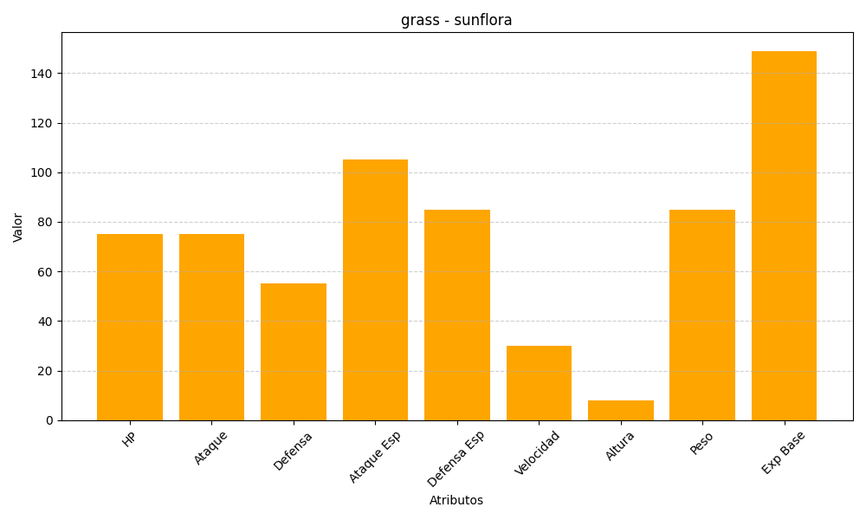
ID | Nombre | Tipo | HP | Ataque | Defensa | Ataque Especial | Defensa Especial | Velocidad | Altura | Peso | Experiencia Base
192 | sunflora | grass | 75 | 75 | 55 | 105 | 85 | 30 | 8 | 85 | 149

